Chi tiết địa chất
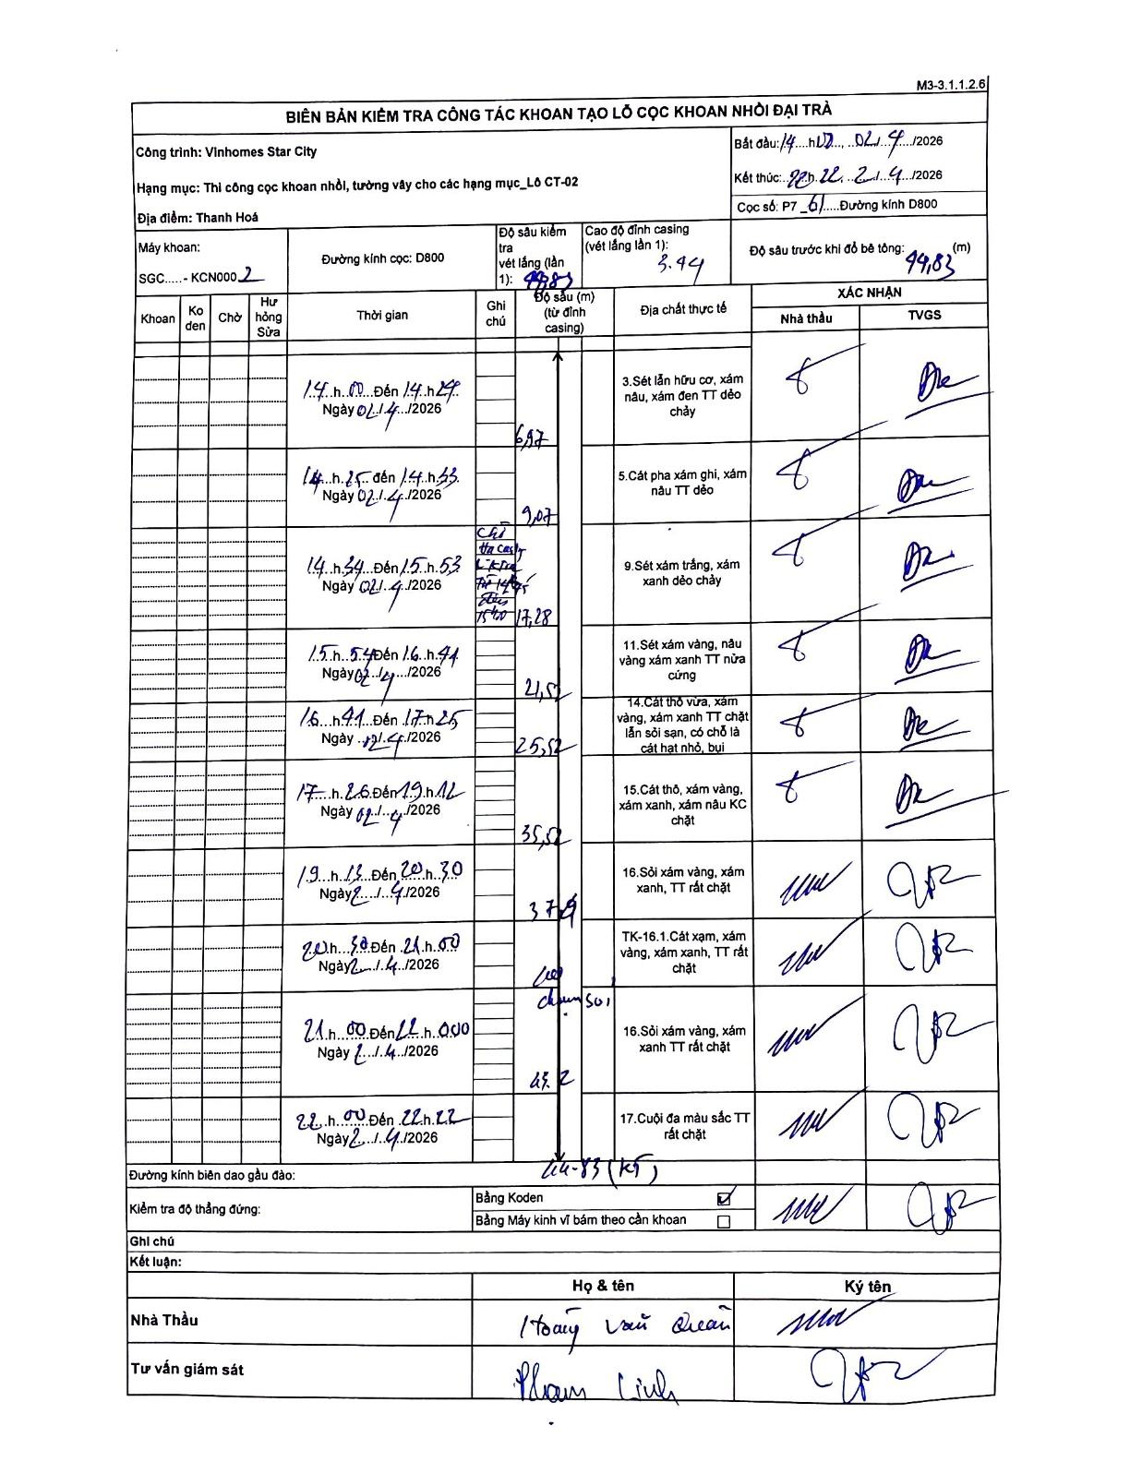
Dự án | Star City Thanh Hóa
Hạng mục | Thi công cọc khoan nhồi, tường vây cho các hạng mục_Lô CT-02
Tên bộ phận | Thanh Hoá
Số hiệu cọc | P7_61
Tên Máy khoan | SGC-KCN0002
Đường kính | D800
Bắt đầu thi công | 14:10 02/04/2026
Kết thúc thi công | 22:22 02/04/2026

Địa chất TT | Đường kính | Mô tả lớp thiết kế | Từ (h) | Đến (h) | Cao độ từ | Cao độ đến | T.Gian (h) | Dài (m) | V (m/h) | Ghi chú
1 | D800 | Sét lẫn hữu cơ, xám nâu, xám đen TT dẻo chảy | 14:10 02/04/2026 | 14:24 02/04/2026 | -3.44 | -6.97 | 0.23 | 3.53 | 15.13 | Đoạn 0-3.44m là chiều cao casing
2 | D800 | Cát pha xám ghi, xám nâu TT dẻo | 14:25 02/04/2026 | 14:33 02/04/2026 | -6.97 | -9.07 | 0.13 | 2.1 | 15.75
3 | D800 | Sét xám trắng, xám xanh dẻo chảy | 14:34 02/04/2026 | 15:53 02/04/2026 | -9.07 | -17.28 | 1.32 | 8.21 | 6.24 | Chờ hạ ống vách (casing) từ 14:45 đến 15:40 tại độ sâu 11m
4 | D800 | Sét xám vàng, nâu vàng xám xanh TT nửa cứng | 15:54 02/04/2026 | 16:41 02/04/2026 | -17.28 | -21.57 | 0.78 | 4.29 | 5.48
5 | D800 | Cát thô vừa, xám vàng, xám xanh TT chặt lẫn sỏi sạn, có chỗ là cát hạt nhỏ, bụi | 16:41 02/04/2026 | 17:25 02/04/2026 | -21.57 | -25.52 | 0.73 | 3.95 | 5.39
6 | D800 | Cát thô, xám vàng, xám xanh, xám nâu KC chặt | 17:26 02/04/2026 | 19:12 02/04/2026 | -25.52 | -35.52 | 1.77 | 10 | 5.66
7 | D800 | Sỏi xám vàng, xám xanh, TT rất chặt | 19:13 21/04/2026 | 20:30 21/04/2026 | -35.52 | -37.9 | 1.28 | 2.38 | 1.85
8 | D800 | TK-16.1 Cát xám, xám vàng, xám xanh, TT rất chặt | 20:38 21/04/2026 | 21:00 21/04/2026 | -37.9 | -41.2 | 0.37 | 3.3 | 9 | Có kẹp bùn sét
9 | D800 | Sỏi xám vàng, xám xanh TT rất chặt | 21:00 21/04/2026 | 22:00 21/04/2026 | -41.2 | -43.2 | 1 | 2 | 2
10 | D800 | Cuội đa màu sắc TT rất chặt | 22:00 21/04/2026 | 22:22 21/04/2026 | -43.2 | -44.83 | 0.37 | 1.63 | 4.45 | Kết thúc khoan tại 44.83m (K5)

ẢNH BIÊN BẢN GỐC

